상품제안서
쿠비녹스 업사이클 시장바구니 | 상품코드: S25331

 |  |  |  |  |  |  | 02-713-8555 | www.synergygift.co.kr
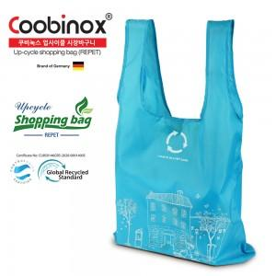 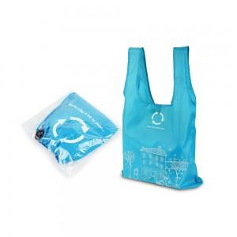 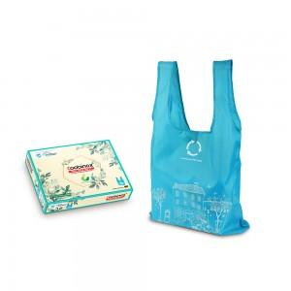

【상세/제작정보】

【인쇄/포장옵션】 | 스티커 / 포장불가능

【공급단가】 | 수량 | 200~ | 500~ | 1,000~ | 3,000~ | 5,000~
*VAT별도 | opp포장 | 2,380원 | 2,300원 | 2,220원 | 2,140원 | 2,060원
 | 컬러박스 | 2,720원 | 2,630원 | 2,540원 | 2,450원 | 2,360원

【상품 URL】 | https://www.synergygift.co.kr:443/src/goods_detail.php?gdno=25331

